중량물 작업 계획서 양식(수시)
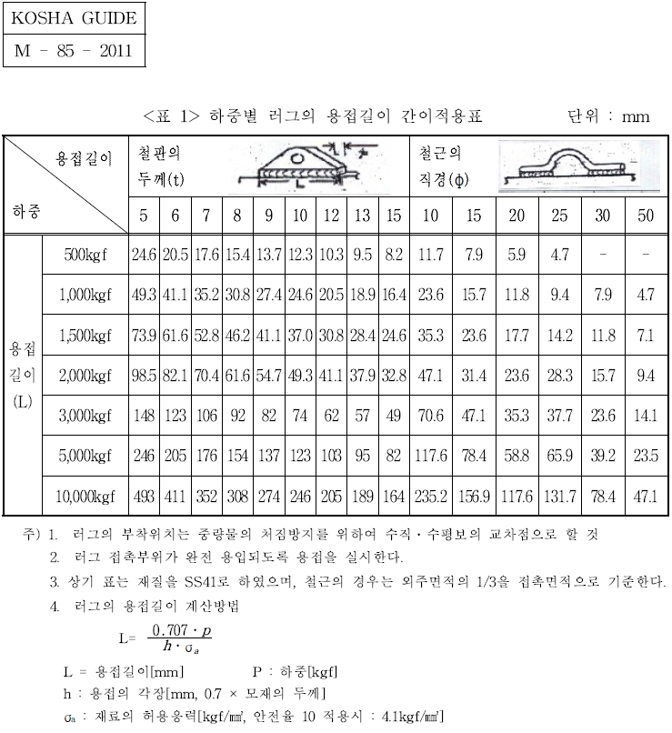
▣ 중량물 작업 계획서(수시작업) ▣

■ 작성일 : 20 . . ■ 작성자 : (서명) ■ 승인자 : (서명)
1. 작업개요
작업내용 |  |  | 작업장소
작업 지휘자 |  |  | 신호자
운전(조작자)
주요위험요인 |  | □중량물 낙하(떨어짐) □ 작업자 추락(떨어짐), □비래(날아옴),
(해당항목체크) |  | □전도(넘어짐), □협착(끼임), □붕괴(무너짐)

2. 중량물 제원
중 량 물 1 |  |  | 중 량 물 2
품명 |  |  | 품명
크기(L×H×W) |  |  | 크기(L×H×W)
단위중량(kg) |  |  | 단위중량(kg)
운반수량(개/회) |  |  | 운반수량(개/회)
운반중량(kg/회) |  |  | 운반중량(kg/회)

3. 장비제원
장비명 : 유 |  |  | 장비명 :
정격하중(ton) |  |  | 정격하중(ton)
인양 하중 (ton) | 최대 | 톤 | 인양 하중 (ton) | 최대 | 톤

 | 정격 | 톤 |  | 정격 | 톤
줄걸이 작업 | 재료 | □와이어로프 | 줄걸이 작업 | 재료 | □와이어로프
 |  | □벨트슬링 |  |  | □벨트슬링
 |  | □체인 |  |  | □체인
 |  | □기타( ) |  |  | □기타( )
 | 규격 | ∮ : , L : |  | 규격 | ∮ : , L :
 | 정격 하중 | 톤 |  | 정격 하중 | 톤

 | 방법 |  |  | 방법
체결 장구 | 품명 |  | 체결 | 품명
 | 정격하중 |  | 장구 | 정격하중

4. 중량물 취급을 위한 임의 제작 LUG 설치 유무 [예 □, 아니오 □]
모재종류 | 철판□,철근□,기타□( ) |  | 모재종류 | 철판□,철근□,기타□( )
모재두께 | T(mm) |  | 모재두께 | T(mm)
LUG 설치개수 | 개 |  | LUG 설치개수 | 개
[LUG 설치 시 관리감독자는 ‘별표1. Lug 적정여부 기준표 [ 기계정비:러그(LUG)작업 (P4-S6901G-S) ]’
에 따라 설치 유무를 확인 후 서명할 것]
 |  |  |  | 확인자 : | (인)

5. 작업안전 위험성 Check list (위험성 평가)

No | 점검사항 |  |  | 점검 결과 및 안전조치
1 | 작업 반경 내 근로자 출입을 제한/통제 유무
2 | 과부하 방지장치, 권과방지장치, 후크 해지장치 등 중량물 취급장비의 안전장치 부착 및 기능 유효 유무
3 | 화물의 특성에 맞는 줄걸이 방법 및 정상적인 용구를사용하고 있는가? (줄걸이 수 , 클램프 종류)
4 | 신호수 배치 시 신호방법 설정 및 교육유무
5 | 이동경로 내 장애물 제거 유무 등 운반작업 통행로 확보 유무
6 | 중장비 운전자의 자격 유무
7 | 중량물의 사전 위험성 확인 (파손 가능성, 고열, 화학물질누출, 폭발 등)
비고(추가 점검사항 등)

6. 양중작업 계획도
○ 포함사항
- 장비위치, 중량물(시점, 종점)위치 및 운반경로, 신호수/작업자 위치, 지장물(전선등) 위치, 작업자 통제 구역 (작업반경내 설비배치 등을 도면, 사진 또는 드로잉으로 표기)

범례 | 관리감독자 ★, 신호수 ▲, 작업원 ●

7. 안전준수사항
1.해당 설비 취급은 당해분야의 특별교육을 이수한 자가 실시한다. 2.작업전 설비의 안전장치의 제 기능을 점검하여 이상이 없음을 확인 후 사용한다. 3.중량물은 정격하중을 초과하여 취급하지 않는다. 4.근로자는 지급한 보호구(안전모, 안전화)를 착용하여야 한다. 5.편하중에 의한 중량물 낙하 등의 사고를 방지하기 위하여 무게중심 및 줄걸이 방 법을 선택하여 작업한다. 6.근로자는 작업지휘자의 지휘에 따라 작업을 실시한다. 7.중량물 취급작업장 주변에는 작업에 방해가 되지 않도록 정리정돈을 실시한다. 8.운전자는 작업중 잡담을 금지하며 중량물 낙하등에 의한 재해 방지를 위하여 안 전한 위치를 확보한다. 9.중량물을 2인 이상 공동으로 취급시는 신호자의 신호에 따라 작업을 실시한다.

8. 작업 전 점검항목
1.과부하방지장치, 권과방지장치, 훅해지장치, 비상정지장치,와이어로프 상태등 안전장치 이상유무 2.작업장 주변 장애물 여부 및 공간 확보 3.줄걸이(와이어로프, 벨트슬링, 달기체인 등) 이상유무 ◇다음 각호의 1에 해당하는 와이어로프를 양중기에 사용하여서는 아니된다. 1. 이음매가 있는 것 2. 와이어로프의 한 꼬임[스트랜드(strand)를 의미한다. 이하 같다]에서 끊어진 소선[素線, 필러(pillar)선을 제외한다]의 수가 10퍼센트 이상인 것 3. 지름의 감소가 공칭지름의 7퍼센트를 초과하는 것 4. 꼬인 것 5. 심하게 변형 또는 부식된 것 ◇사업주는 다음 각호의 1에 해당하는 달기체인을 양중기에 사용하여서는 아니된다. 1. 달기체인의 길이의 증가가 그 달기체인이 제조된 때의 길이의 5퍼센트를 초과한 것 2. 링의 단면지름의 감소가 그 달기체인이 제조된 때의 당해 링의 지름의 10퍼센트를 초과한 것 3. 균열이 있거나 심하게 변형된 것 ◇훅·샤클 및 링등의 철구로서 변형되어 있는 것 또는 균열이 있는 것을 크레인 또는 이동식 크레인의 고리걸이용구로 사용하여서는 아니된다. ◇다음 각호의 1에 해당하는 섬유로프 또는 섬유벨트를 양중기에 사용하여서는 아니된다. 1. 꼬임이 끊어진 것 2. 심하게 손상 또는 부식된 것
작업지휘자 및 업무 | 성 명 : |  |  | 직 위 :
 | 1. 작업순서 및 그 순서마다의 작업방법을 정하고 작업을 지휘 할 것
 | 2. 기구 및 공구를 점검하고 불량품을 제거 할 것
 | 3. 당해작업을 행하는 장소에 관계근로자 외의 자의 출입을 금지시킬 것
 | 4. 로프를 풀거나 덮개를 벗기는 작업을 행하는 때에는 적재함의 화물이 낙하할 위험이 없음을 확인한 후에 당해작업을 하도록 할 것
근로자 교육 | 근로자는 위 사항을 숙지하고 작업지휘자의 지시에 따라 안전하게 작업 할 것
 | (인) | (인) | (인) |  | (인)
 | (인) | (인) | (인) |  | (인)
 | (인) | (인) | (인) |  | (인)

별표1. Lug 용접 적정여부 기준표

